211100
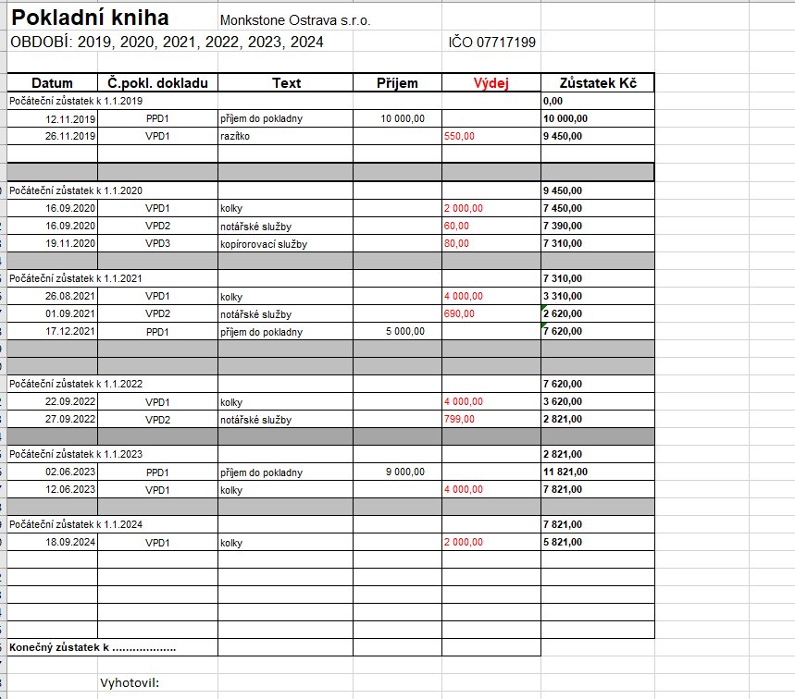
Datum | Číslo | Text | MD | DAL | Částka
2024-01-01 | ZAV | Počáteční stav účtu | 211100 | 701000 | 7,821.00 Kč
2024-09-18 | 24HV00001 | Kolky | 538100 | 211100 | 2,000.00 Kč
 |  |  |  |  | 5,821.00 Kč

221001
Bankovní účet | 221001 | k 31.12.2024
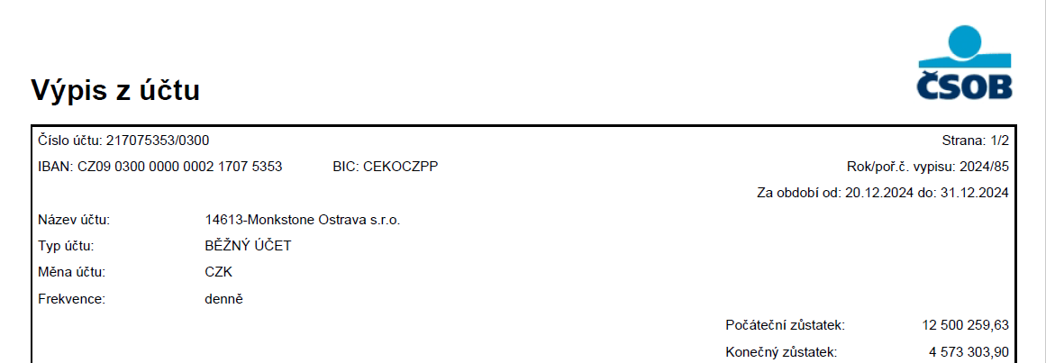
 |  |  | Počáteční stav MD | Obrat MD | Obrat DAL | Konečný stav MD

217075863/0300 | ČSOB CZK Income |  | 4,169,488.30 | 60,788,319.08 | 60,384,503.48 | 4,573,303.90

 | Celkem |  | 4,169,488.30 | 60,788,319.08 | 60,384,503.48 | 4,573,303.90

311004
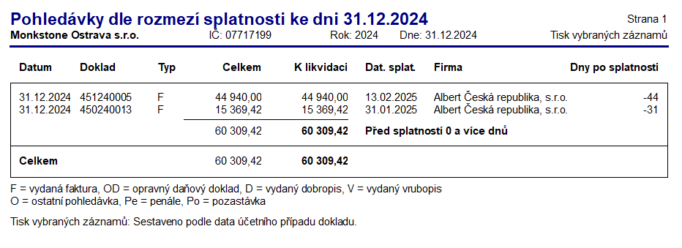
Datum | Číslo | Text | MD | DAL | Částka | Pársym | Firma | IČ
2024-12-31 | 450240013 | Fakturujeme Vám technickou správu budovy 12/2024 | 311004 | 648001 | 12,702.00 Kč | 450240013 | Albert Česká republika, s.r.o. | 44012373
2024-12-31 | 450240013 | DPH - Fakturujeme Vám technickou správu budovy 12/2024 | 311004 | 343103 | 2,667.42 Kč | 450240013 | Albert Česká republika, s.r.o. | 44012373
2024-12-31 | 451240005 | majetek | 311004 | 648001 | 39,128.00 Kč | 451240005 | Albert Česká republika, s.r.o. | 44012373
2024-12-31 | 451240005 | odpovědnost | 311004 | 648001 | 5,812.00 Kč | 451240005 | Albert Česká republika, s.r.o. | 44012373
 |  |  |  |  | 60,309.42

321003
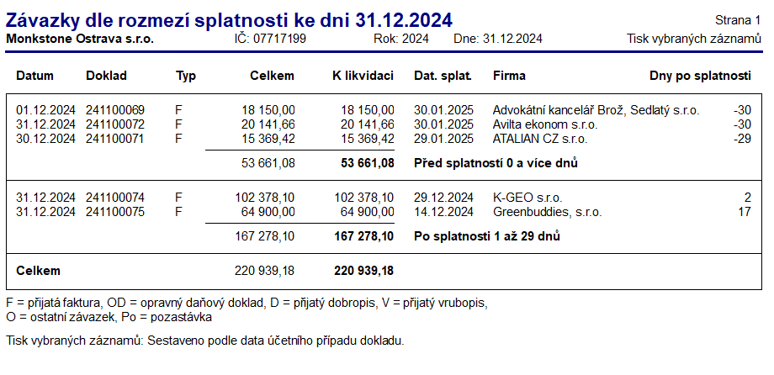
Datum | Číslo | Firma | MD | DAL | Částka | Párový symbol | Firma | IČ | Činnost | Zakázka
2024-12-01 | 241100069 | Právní služby 11/2024 | 518320 | 321003 | 15,000.00 Kč | 202400805 | Advokátní kancelář Brož, Sedlatý s.r.o. | 24827452
2024-12-01 | 241100069 | DPH - Právní služby 11/2024 | 343403 | 321003 | 3,150.00 Kč | 202400805 | Advokátní kancelář Brož, Sedlatý s.r.o. | 24827452
2024-12-30 | 241100071 | Správa budovy (údržba) 12/2024 - přefakturace na Albert | 548001 | 321003 | 12,702.00 Kč | 24015050 | ATALIAN CZ s.r.o. | 25059394 | REINV | CZMR035001.A
2024-12-30 | 241100071 | DPH - Správa budovy (údržba) 12/2024 - přefakturace na Albert | 343403 | 321003 | 2,667.42 Kč | 24015050 | ATALIAN CZ s.r.o. | 25059394 | REINV | CZMR035001.A
2024-12-31 | 241100072 | Vedení účetnictví 11/2024 | 518135 | 321003 | 16,646.00 Kč | 2024010295 | Avilta ekonom s.r.o. | 09807225
2024-12-31 | 241100072 | DPH - Vedení účetnictví 11/2024 | 343403 | 321003 | 3,495.66 Kč | 2024010295 | Avilta ekonom s.r.o. | 09807225
2024-12-31 | 241100074 | Geologické práce, hydro-geologický průzkum | 042001 | 321003 | 84,610.00 Kč | 24328 | K-GEO s.r.o. | 25359100 | LANDLORD | Development
2024-12-31 | 241100074 | DPH - Geologické práce, hydro-geologický průzkum | 343403 | 321003 | 17,768.10 Kč | 24328 | K-GEO s.r.o. | 25359100 | LANDLORD | Development
2024-12-31 | 241100075 | Zpráva o výchozí revizi NN elektrické instalace, FVE Ostrava - dotační číslo 7241100014 | 518100 | 321003 | 64,900.00 Kč | 240100580 | Greenbuddies, s.r.o. | 05766044 | LANDLORD
 |  |  |  |  | 220,939.18

341001
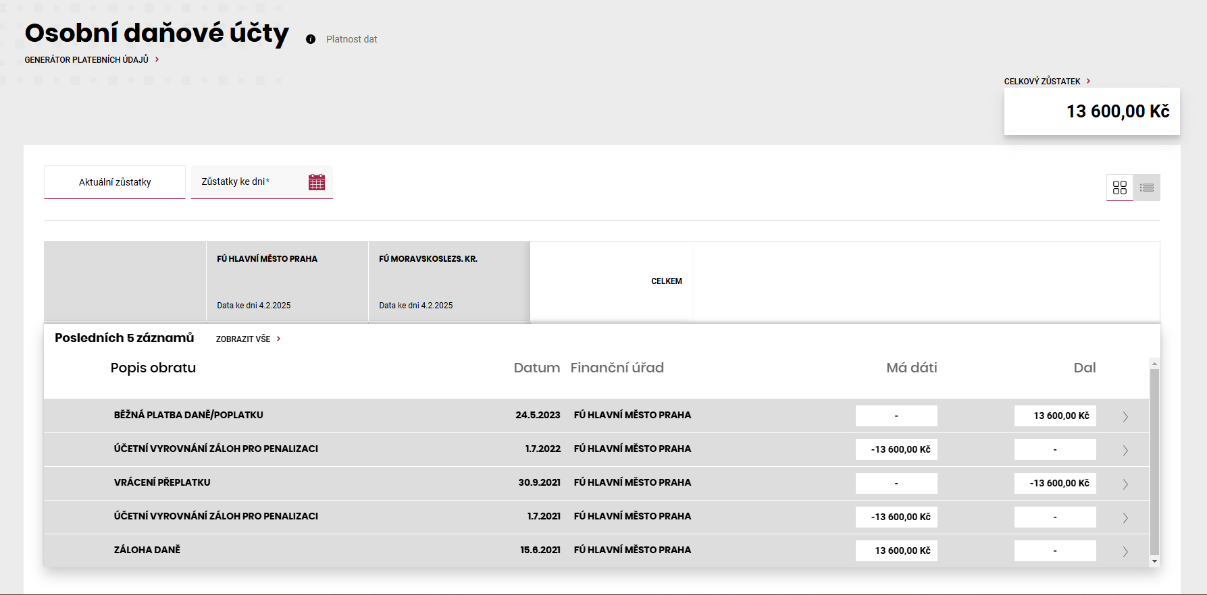
Datum | Číslo | Text | MD | DAL | Částka
2024-01-01 | ZAV | Počáteční stav účtu | 701000 | 341001 | -13,600.00 Kč
 |  |  |  |  | -13,600.00

343900
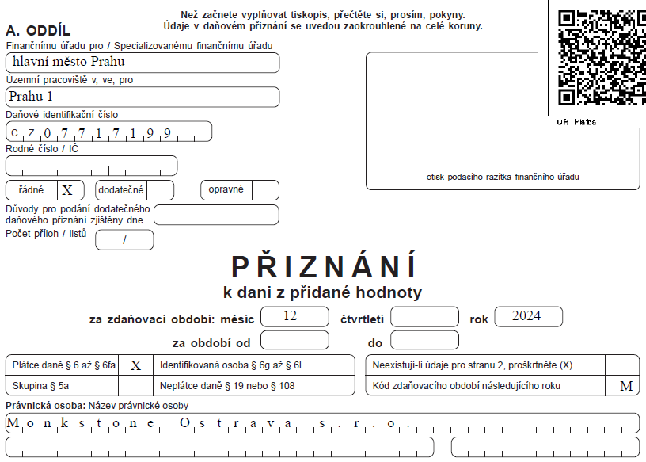
Datum | Číslo | Text | MD | DAL | Částka
2024-12-31 | 24DPHZ0012 | DPH 12/2024 | 343103 | 343900 | 705,368.16 Kč
2024-12-31 | 24DPHZ0012 | DPH 12/2024 | 343403 | 343900 | -33,962.67 Kč
2024-12-31 | 24DPHZ0012 | DPH 12/2024 | 648800 | 343900 | -0.49 Kč
 |  |  |  |  | 671,405.00

345001
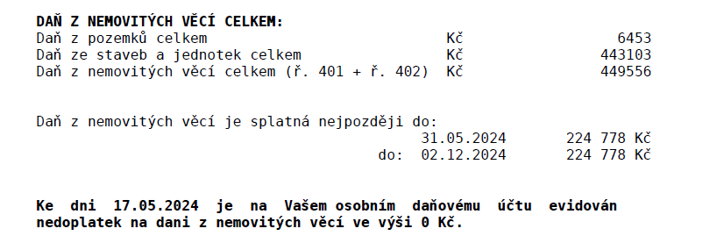
Datum | Číslo | Text | MD | DAL | Částka | Pársym | Firma
2024-04-23 | 241900001 | Daň z nemovitých věcí 2024 | 532201 | 345001 | 224,778.00 Kč | 07717199 | Finanční úřad pro Moravskoslezký kraj
2024-04-23 | 241900001 | Daň z nemovitých věcí 2024 | 532201 | 345001 | 224,778.00 Kč | 07717199 | Finanční úřad pro Moravskoslezký kraj
2024-05-28 | ČSOB0390001 | Úhrada OZ č. 241900001, Daň z nemovitých věcí 2024 | 345001 | 221001 | 224,778.00 Kč | 07717199 | Finanční úřad pro Moravskoslezký kraj
2024-11-14 | ČSOB0750005 | Úhrada OZ č. 241900001, Daň z nemovitých věcí 2024 | 345001 | 221001 | 224,778.00 Kč | 07717199 | Finanční úřad pro Moravskoslezký kraj
 |  |  |  |  | 0.00

365201
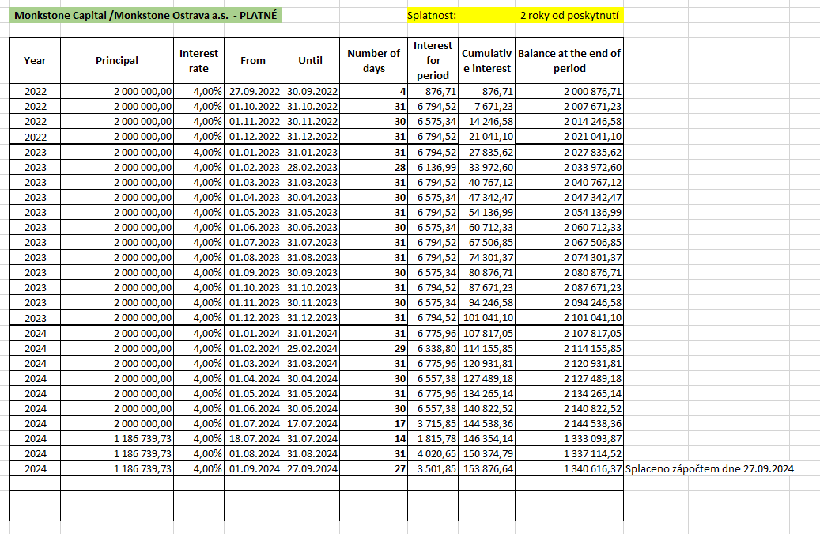
Datum | Číslo | Text | MD | DAL | Částka | Pársym | Firma | IČ | Středisko
2024-01-01 | ZAV | Počáteční stav účtu | 701000 | 365201 | 17,600.00 Kč
2024-01-31 | 24IN00002 | Úroky z půjčky Capital 01.01.2024-31.01.2024 | 562201 | 365201 | 49,464.48 Kč | 2100028 | Monkstone Capital a.s. | 04703171 | úrok 8%
2024-02-29 | 24IN00008 | Úroky z půjčky Capital 01.02.2024-29.02.2024 | 562201 | 365201 | 46,273.22 Kč | 2100028 | Monkstone Capital a.s. | 04703171 | úrok 8%
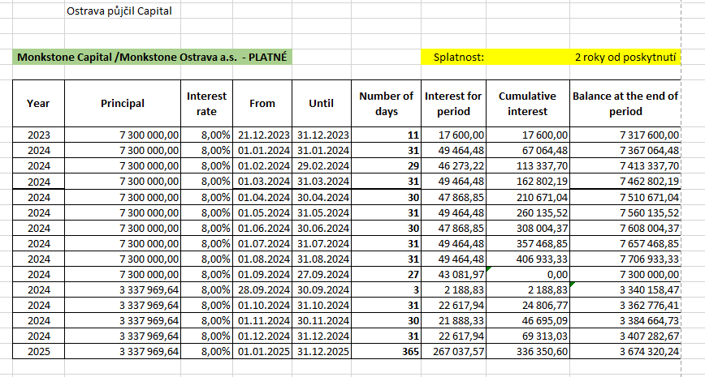
2024-03-31 | 24IN00013 | Úroky z půjčky Capital 01.03.2024-31.03.2024 | 562201 | 365201 | 49,464.48 Kč | 2100028 | Monkstone Capital a.s. | 04703171 | úrok 8%
2024-04-30 | 24IN00015 | Úroky z půjčky Capital 01.04.2024-30.4.2024 | 562201 | 365201 | 47,868.85 Kč | 2100028 | Monkstone Capital a.s. | 04703171 | úrok 8%
2024-05-31 | 24IN00022 | Úroky z půjčky Capital01.05.2024-31.05.2024 | 562201 | 365201 | 49,464.48 Kč | 2100028 | Monkstone Capital a.s. | 04703171 | úrok 8%
2024-06-30 | 24IN00023 | Úroky z půjčky Capital01.06.2024-30.06.2024 | 562201 | 365201 | 47,868.85 Kč | 2100028 | Monkstone Capital a.s. | 04703171 | úrok 8%
2024-07-31 | 24PUZ00004 | Úroky z půjčky od Capitalu 01.07.2024 - 31.07.2024 (8 %) | 562201 | 365201 | 49,464.48 Kč | 24 | Monkstone Capital a.s. | 04703171 | úrok 8%
2024-08-31 | 24PUZ00010 | Úroky z půjčky od Capitalu 01.08.2024 - 31.08.2024 (8 %) | 562201 | 365201 | 49,464.48 Kč | 24 | Monkstone Capital a.s. | 04703171 | úrok 8%
2024-09-27 | 24PUZ00009 | Úroky z půjčky od Capitalu 01.09.2024 - 27.09.2024 (8 %) | 562201 | 365201 | 43,081.98 Kč | 2400012 | Monkstone Capital a.s. | 04703171 | úrok 8%
2024-09-27 | 24ZAP00002 | Splátka úroků interco půjčky zápočtem se štěpením 2019 | 395001 | 365201 | -450,015.30 Kč | 2400002 | Monkstone Capital a.s. | 04703171 | úrok 8%
2024-09-30 | 24PUZ00010 | Úroky z půjčky od Capitalu 28.09.2024 - 30.09.2024 (8 %) | 562201 | 365201 | 2,188.83 Kč | 2400010 | Monkstone Capital a.s. | 04703171 | úrok 8%
2024-10-31 | 24IPU00013 | Úroky z půjčky od Capitalu 01.10.2024 - 31.10.2024 (8 %) | 562201 | 365201 | 22,617.94 Kč | 2400013 | Monkstone Capital a.s. | 04703171 | úrok 8%
2024-11-30 | 24IPU00015 | Úroky z půjčky od Capitalu 01.11.2024 - 30.11.2024 (8 %) | 562201 | 365201 | 21,888.33 Kč | 2400015 | Monkstone Capital a.s. | 04703171 | úrok 8%
2024-12-31 | 24IN00036 | Vyrovnání úroků z půjčky od Capitalu | 562201 | 365201 | -0.01 Kč | 2400036 | Monkstone Capital a.s. | 04703171
2024-12-31 | 24IPU00016 | Úroky z půjčky od Capitalu 01.12.2024 - 31.12.2024 (8 %) | 562201 | 365201 | 22,617.94 Kč | 2400016 | Monkstone Capital a.s. | 04703171 | úrok 8%
 |  |  |  |  | 69,313.03 Kč

Datum | Číslo | Text | MD | DAL | Částka | Pársym | Firma | IČ | Středisko
2024-01-01 | ZAV | Počáteční stav účtu | 701000 | 365201 | 101,041.10 Kč
2024-01-31 | 24IN00005 | Úroky z půjčky Capital 01.01.2024 - 31.01.2024 | 562201 | 365201 | 6,794.52 Kč | 2100008 | Monkstone Capital a.s. | 04703171 | úrok 4%
2024-02-29 | 24IN00009 | Úroky z půjčky Capital 01.02.2024-29.02.2024 | 562201 | 365201 | 6,338.80 Kč | 2100008 | Monkstone Capital a.s. | 04703171 | úrok 4%
2024-03-31 | 24IN00010 | Úroky z půjčky Capital 01.03.2024- 31.03.2024 | 562201 | 365201 | 6,775.96 Kč | 2100008 | Monkstone Capital a.s. | 04703171 | úrok 4%
2024-04-30 | 24IN00016 | Úroky z půjčky Capital 01.04.2024- 30.04.2024 | 562201 | 365201 | 6,557.38 Kč | 2100008 | Monkstone Capital a.s. | 04703171 | úrok 4%
2024-05-31 | 24IN00019 | Úroky z půjčky Capital 01.05.2024-31.05.2024 | 562201 | 365201 | 6,775.96 Kč | 2100008 | Monkstone Capital a.s. | 04703171 | úrok 4%
2024-06-30 | 24IN00026 | Úroky z půjčky Capital01.06.2024-30.06.2024 | 562201 | 365201 | 6,538.82 Kč | 2100028 | Monkstone Capital a.s. | 04703171 | úrok 4%
2024-07-17 | 24PUZ00001 | Úroky z půjčky od Capitalu 01.07.2024 - 17.07.2024 (4 %) | 562201 | 365201 | 3,715.64 Kč | 24 | Monkstone Capital a.s. | 04703171 | úrok 4%
2024-07-31 | 24PUZ00005 | Úroky z půjčky od Capitalu 18.07.2024 - 31.07.2024 (4 %) | 562201 | 365201 | 1,815.78 Kč | 24 | Monkstone Capital a.s. | 04703171 | úrok 4%
2024-08-31 | 24PUZ00009 | Úroky z půjčky od Capitalu 01.08.2024 - 31.08.2024 (4 %) | 562201 | 365201 | 4,020.65 Kč | 24 | Monkstone Capital a.s. | 04703171 | úrok 4%
2024-09-27 | 24PUZ00008 | Úroky z půjčky od Capitalu 01.09. - 27.09.2024 (4 %) | 562201 | 365201 | 3,502.03 Kč | 24000011 | Monkstone Capital a.s. | 04703171 | úrok 4%
2024-09-27 | 24ZAP00002 | Splátka úroků interco půjčky zápočtem se štěpením 2019 | 395001 | 365201 | -153,876.64 Kč | 2400002 | Monkstone Capital a.s. | 04703171 | úrok 4%
 |  |  |  |  | 0.00

365316
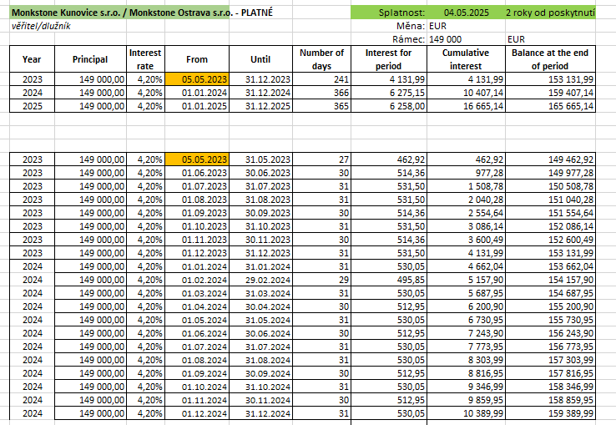
Datum | CM množství | CM kurz | CM částka | Číslo | Text | MD | DAL | Částka | Pársym | Firma | IČ
2024-01-01 |  |  | 0.00 | ZAV | Počáteční stav účtu | 701000 | 365316 | 2,253.32 Kč
2024-01-01 | 1 | 24.18 | 4,132.00 | ZAV | Počáteční stav účtu | 701000 | 365316 | 99,910.13 Kč
2024-01-31 | 1 | 24.89 | 530.05 | 24IPU00002 | Úroky z půjčky od Kunovic 01/2024 | 562316 | 365316 | 13,190.29 Kč | 2400002 | Monkstone Kunovice s.r.o. | 17107687
2024-02-29 | 1 | 25.36 | 495.85 | 24IPU00003 | Úroky z půjčky od Kunovic 02/2024 | 562316 | 365316 | 12,574.76 Kč | 2400003 | Monkstone Kunovice s.r.o. | 17107687
2024-03-31 | 1 | 25.31 | 530.05 | 24IPU00004 | Úroky z půjčky od Kunovic 03/2024 | 562316 | 365316 | 13,412.92 Kč | 2400004 | Monkstone Kunovice s.r.o. | 17107687
2024-04-30 | 1 | 25.15 | 512.95 | 24IPU00005 | Úroky z půjčky od Kunovic 04/2024 | 562316 | 365316 | 12,898.13 Kč | 2400005 | Monkstone Kunovice s.r.o. | 17107687
2024-05-31 | 1 | 24.71 | 530.05 | 24IPU00006 | Úroky z půjčky od Kunovic 05/2024 | 562316 | 365316 | 13,094.89 Kč | 2400006 | Monkstone Kunovice s.r.o. | 17107687
2024-06-30 | 1 | 25.03 | 512.95 | 24IPU00007 | Úroky z půjčky od Kunovic 06/2024 | 562316 | 365316 | 12,839.14 Kč | 2400007 | Monkstone Kunovice s.r.o. | 17107687
2024-07-31 | 1 | 25.46 | 530.05 | 24IPU00008 | Úroky z půjčky od Kunovice 01.07.2024 - 31.07.2024 (4,2 %) | 562316 | 365316 | 13,495.07 Kč | 24 | Monkstone Kunovice s.r.o. | 17107687
2024-08-31 | 1 | 25.03 | 530.05 | 24IPU00009 | Úroky z půjčky od Kunovice 01.08.2024 - 31.08.2024 (4,2 %) | 562316 | 365316 | 13,267.15 Kč | 24 | Monkstone Kunovice s.r.o. | 17107687
2024-09-30 | 1 | 25.18 | 512.95 | 24IPU00010 | Úroky z půjčky od Kunovic 01.09.2024 - 30.09.2024 (4,20 %) | 562316 | 365316 | 12,916.08 Kč | 2400010 | Monkstone Kunovice s.r.o. | 17107687
2024-10-31 | 1 | 25.33 | 530.05 | 24IPU00011 | Úroky z půjčky od Kunovic 01.10.2024 - 31.10.2024 (4,20 %) | 562316 | 365316 | 13,423.52 Kč | 2400012 | Monkstone Kunovice s.r.o. | 17107687
2024-11-30 | 1 | 25.27 | 512.95 | 24IPU00012 | Úroky z půjčky od Kunovic 01.11.2024 - 30.11.2024 (4,20 %) | 562316 | 365316 | 12,959.68 Kč | 2400012 | Monkstone Kunovice s.r.o. | 17107687
2024-12-31 | 1 | 25.19 | -0.01 | 24IN00035 | Vyrovnání úroků k půjčce od Kunovic | 563100 | 365316 | -0.25 Kč | 2400035 | Monkstone Kunovice s.r.o. | 17107687
2024-12-31 |  |  | 0.00 | 24IN00041 | Kurzový rozdíl úroků z půjčky od Kunovic | 563100 | 365316 | 2,087.76 Kč | 2400041 | Monkstone Kunovice s.r.o. | 17107687
2024-12-31 | 1 | 25.19 | 530.05 | 24IPU00014 | Úroky z půjčky od Kunovic 01.12.2024 - 31.12.2024 (4,20 %) | 562316 | 365316 | 13,349.31 Kč | 2400013 | Monkstone Kunovice s.r.o. | 17107687
 |  |  | 10,389.99 |  |  |  |  | 261,671.90 Kč

 |  |  |  |  | Kurzový rozdíl | 0.00 Kč
 |  |  |  |  | Kurz k 31.12.2024 | 25.185
 |  |  |  |  | Přepočet úroků na CZK | 261,671.90

365816
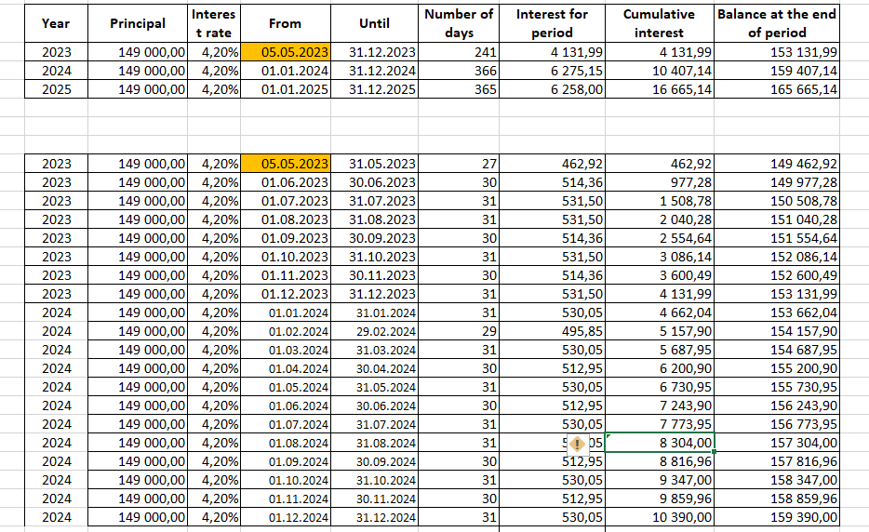
Datum | CM množství | CM kurz | CM částka | Číslo | Text | MD | DAL | Částka | Pársym | Firma | IČ
2024-01-01 | 1 | 24.73 | 149,000.00 | 24IPU00001 | Jistina půjčky od Kunovic | 395001 | 365816 | 3,684,025.00 Kč | 2400001 | Monkstone Kunovice s.r.o. | 17107687
2024-12-31 |  |  | 0.00 | 24IN00042 | Kurzový rozdíl jistiny půjčky od Kunovic | 563100 | 365816 | 68,540.00 Kč | 2400042 | Monkstone Kunovice s.r.o. | 17107687
 |  |  | 149,000.00 |  |  |  |  | 3,752,565.00
 |  |  |  |  | Kurzový rozdíl | 0.00 Kč
 |  |  |  |  | Kurz k 31.12.2024 | 25.185
 |  |  |  |  | Přepočet úroků na CZK | 3,752,565.00

365901
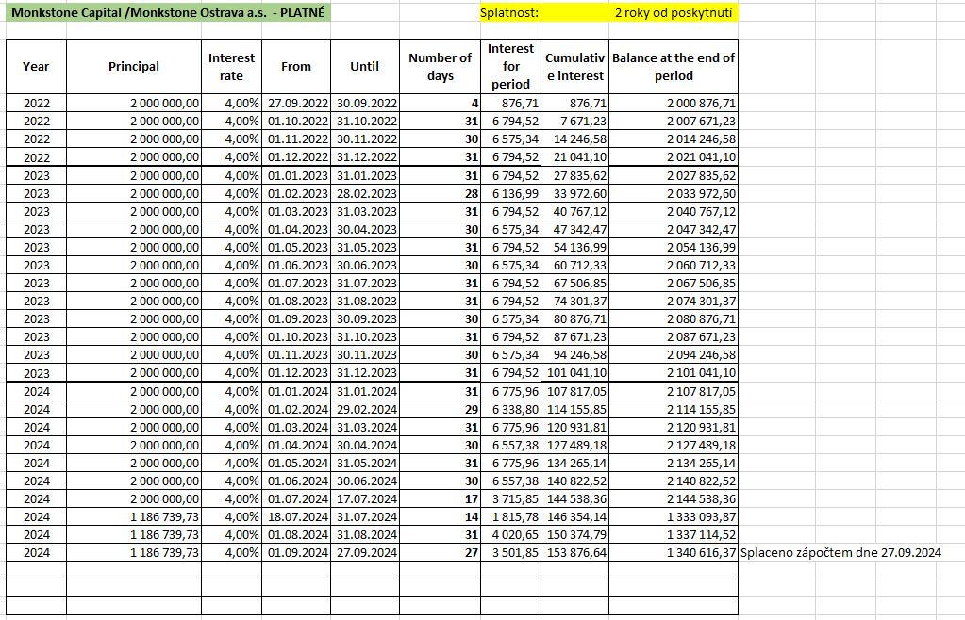
Datum | Doklad | Text | MD | DAL | Částka
2024-01-01 |  | Počáteční stav účtu | 701000 | 365901 | 7,300,000.00 Kč
2024-09-27 | 24ZAP00002 | Splátka jistiny interco půjčky zápočtem se štěpením 2019 | 395001 | 365901 | -3,962,030.36 Kč | 2400002 | Monkstone Capital a.s. | 04703171 | úrok 8%
 |  |  |  |  | 3,337,969.64 Kč

2024-01-01 | Počáteční stav účtu | 701000 | 365901 | 2,000,000.00 Kč
2024-07-17 | MONKSTONE CAPITAL | 365901 | 221001 | 813,260.27 Kč | 17072024 | Monkstone Capital a.s. | 04703171 | úrok 4%
2024-09-27 | Splátka jistiny interco půjčky zápočtem se štěpením 2019 | 395001 | 365901 | -1,186,739.73 Kč | 2400002 | Monkstone Capital a.s. | 04703171 | úrok 4%

 |  |  |  | 0.00

411000
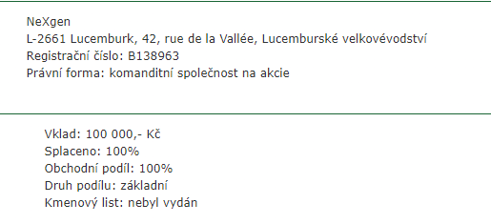
Datum | Číslo | Text | MD | DAL | Částka
2024-01-01 | ZAV | Počáteční stav účtu | 701000 | 411000 | 100,000.00 Kč
 |  |  |  |  | 100,000.00 Kč

413001
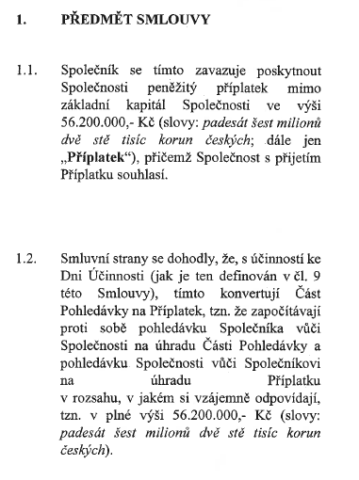
Datum | Číslo | Text | MD | DAL | Částka
2021-01-01 |  | Počáteční stav účtu | 701000 | 413001 | 71,238,928.26 Kč
2022-04-01 | 22IN00019 | Příplatek mimo základní kapitál | 351300 | 413001 | 35,137,557.00
Počáteční stav k 1.1.2023 |  |  |  |  | 106,376,485.26
2023-08-01 | 23NEX00015 | Příplatek mimo základní kapitál | 351300 | 413001 | 6,975,346.00 Kč
Počáteční stav k 1.1.2024 |  |  |  |  | 113,351,831.26
2024-01-02 | 24ZAP00001 | Příplatek mimo základní kapitál | 361400 | 413001 | 56,200,000.00 Kč
 |  |  |  |  | 169,551,831.26

461001
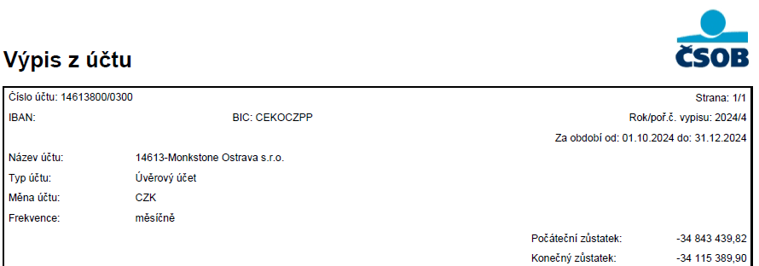

Datum | Číslo | Text | MD | DAL | Částka
2024-01-01 | ZAV | Počáteční stav účtu | 701000 | 461001 | 278,704,263.83 Kč
2024-01-01 | ZAV | Počáteční stav účtu | 701000 | 461001 | 1,071,710.00 Kč
2024-01-01 | 24KR00001 | Krátkodobý úvěr k 1.1.2024 odúčtování | 231001 | 461001 | 17,807,914.56 Kč
2024-01-01 | 24KR00003 | Krátkodobý úvěr k 1.1.2024 odúčtování | 231001 | 461001 | 0.00 Kč | 297,583,888.39 Kč
2024-03-28 | ČSOB0230001 | Linka A - splátka jistiny a úroků | 461001 | 221001 | 728,049.92 Kč | 274,179,078.27 Kč
2024-03-28 | ČSOB0230002 | Linka B - splátka úvěru | 461001 | 221001 | 871,491.30 Kč
2024-03-28 | ČSOB0230003 | Linka C - splátka jistiny a úroků | 461001 | 221001 | 4,251,661.31 Kč
2024-06-28 | ČSOB0440001 | Linka A - splátka jistiny a úroků | 461001 | 221001 | 728,049.92 Kč
2024-06-28 | ČSOB0440002 | Linka B - splátka úvěru | 461001 | 221001 | 871,491.30 Kč
2024-06-28 | ČSOB0440003 | Linka C - splátka jistiny a úroků | 461001 | 221001 | 4,251,661.31 Kč
2024-09-30 | ČSOB0640001 | Linka A - splátka jistiny a úroků | 461001 | 221001 | 871,491.30 Kč
2024-09-30 | ČSOB0640002 | Linka A - splátka úvěru | 461001 | 221001 | 728,049.92 Kč
2024-09-30 | ČSOB0640003 | Linka C - splátka jistiny a úroků | 461001 | 221001 | 4,251,661.31 Kč
2024-12-31 | ČSOB0850001 | Linka A - splátka jistiny a úroků | 461001 | 221001 | 728,049.92 Kč
2024-12-31 | ČSOB0850002 | Linka B - splátka jistiny a úroků | 461001 | 221001 | 871,491.30 Kč
2024-12-31 | ČSOB0850003 | Linka C - splátka jistiny a úroků | 461001 | 221001 | 4,251,661.31 Kč | 274,179,078.27 Kč

2024-12-31 | 24KR00002 | Krátkodobý úvěr | 461001 | 231001 | 17,807,914.56 Kč
2024-12-31 | 24KR00004 | Krátkodobý úvěr | 461001 | 231001 | 5,596,895.54 Kč
 |  |  |  |  | 250,774,268.17 Kč

Zůstatky podle výpisů | 199,226,827.76 |  |  |  |  | 10,010.00 Kč
 | 40,826,850.61
 | 34,115,389.90 |  |  |  |  | 5,596,894.55 Kč
 | 274,169,068.27 |  |  |  |  | 5,586,884.55 Kč

461002
Datum | CM množství | CM kurz | CM částka | Číslo | Text | MD | DAL | Částka | Pársym | Firma | IČ
2024-01-01 |  |  | 0.00 | ZAV | Počáteční stav účtu | 701000 | 461002 | -409,931.71 Kč
2024-01-01 | 1 | 24.09 | 752,000.82 | ZAV | Počáteční stav účtu | 701000 | 461002 | 18,112,526.82 Kč
2024-01-01 | 1 | 24.73 | 36,021.28 | 24KR00005 | Krátkodobý úvěr k 1.1.2024 odúčtování | 231001 | 461002 | 890,626.15 Kč | 2400001 | Československá obchodní banka, a. s. | 0001350
2024-03-28 | 1 | 25.31 | 9,005.31 | ČSEU0050001 | Linka D úroky | 461002 | 221002 | 227,879.37 Kč | 0 | Československá obchodní banka, a. s. | 0001350
2024-06-28 | 1 | 25.03 | 9,005.31 | ČSEU0110001 | Linka D - úroky | 461002 | 221002 | 225,402.91 Kč | 0 | Československá obchodní banka, a. s. | 0001350
2024-09-30 | 1 | 25.18 | 9,005.31 | ČSEU0170001 | Linka D úroky | 461002 | 221002 | 226,753.71 Kč | 0 | Československá obchodní banka, a. s. | 0001350
2024-12-31 | 1 | 25.19 | 9,005.31 | ČSEU0220001 | Linka D - splátka jistiny a úvěru | 461002 | 221002 | 226,798.73 Kč | 0 | Československá obchodní banka, a. s. | 0001350
2024-12-31 | 1 | 25.19 | 36,923.15 | 24KR00006 | Krátkodobý úvěr | 461002 | 231001 | 929,909.53 Kč | 2400001 | Československá obchodní banka, a. s. | 0001350
2024-12-31 | 1 | 25.19 | 0.04 | 24IN00046 | Kurzový rozdíl k eurovému úvěru | 461002 | 663100 | 1.01 Kč | 2400046 | Československá obchodní banka, a. s. | 0001350
2024-12-31 |  |  | 0.00 | 24IN00047 | Kurzový rozdíl k eurovému úvěru | 563100 | 461002 | 2,182,664.65 Kč | 2400047 | Československá obchodní banka, a. s. | 0001350
 |  |  | 715,077.71 |  |  |  |  | 18,939,140.65 Kč

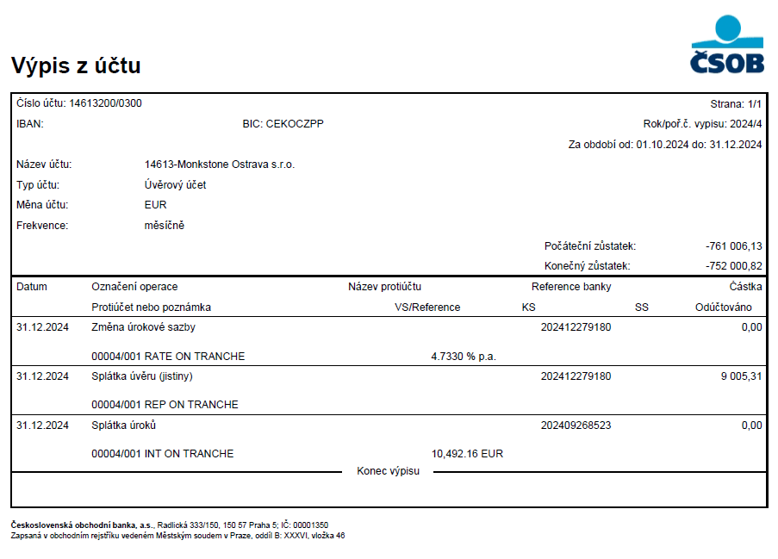
 |  |  | 752,000.82

 |  |  |  |  | Kurzový rozdíl | 0.00 Kč
 |  |  |  |  | Kurz k 31.12.2024 | 25.185
 |  |  |  |  | Přepočet podle kurzu | 18,939,140.65

532201
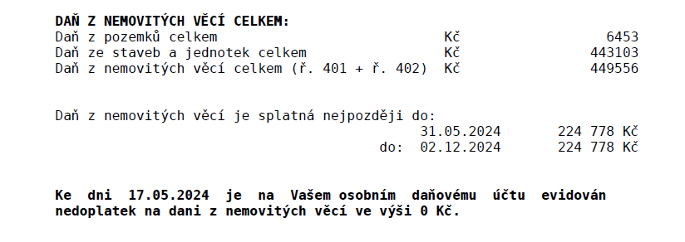
Datum | Číslo | Text | MD | DAL | Částka | Pársym | Firma
2024-04-23 | 241900001 | Daň z nemovitých věcí 2024 | 532201 | 345001 | 224,778.00 Kč | 07717199 | Finanční úřad pro Moravskoslezký kraj
2024-04-23 | 241900001 | Daň z nemovitých věcí 2024 | 532201 | 345001 | 224,778.00 Kč | 07717199 | Finanční úřad pro Moravskoslezký kraj
 |  |  |  |  | 449,556.00

562102
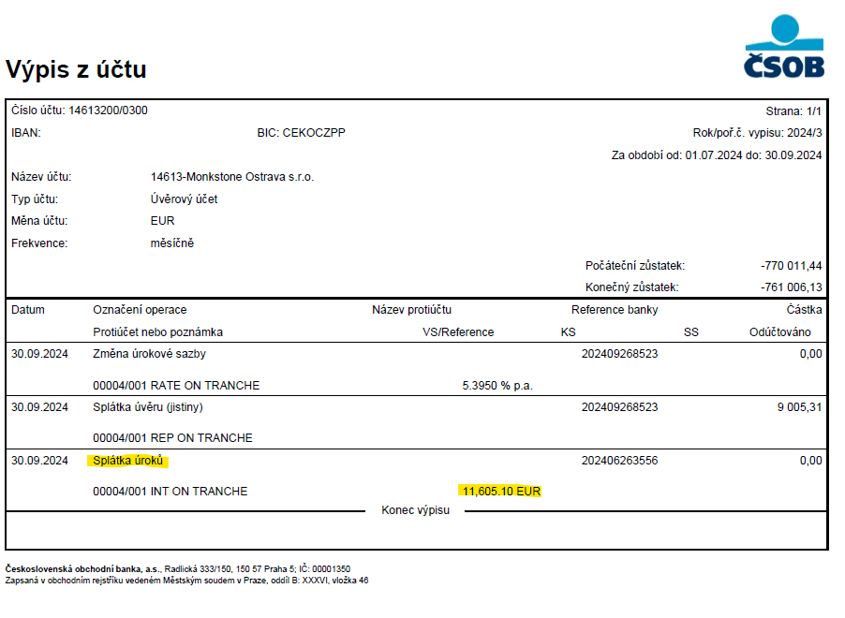
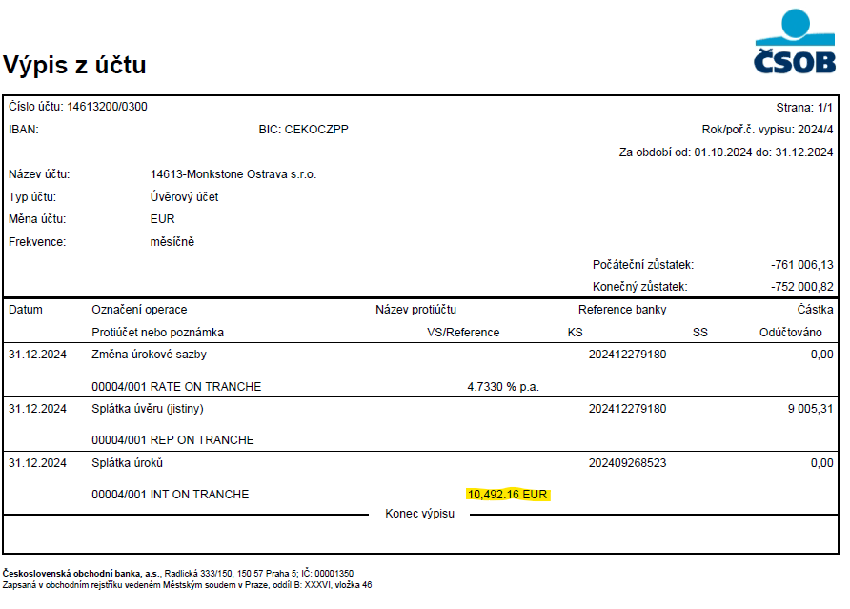
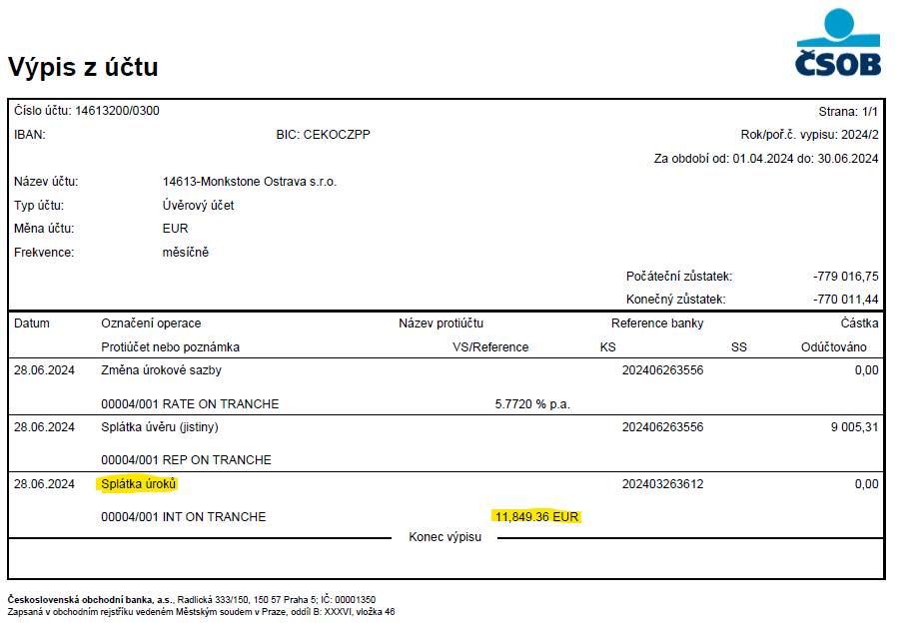
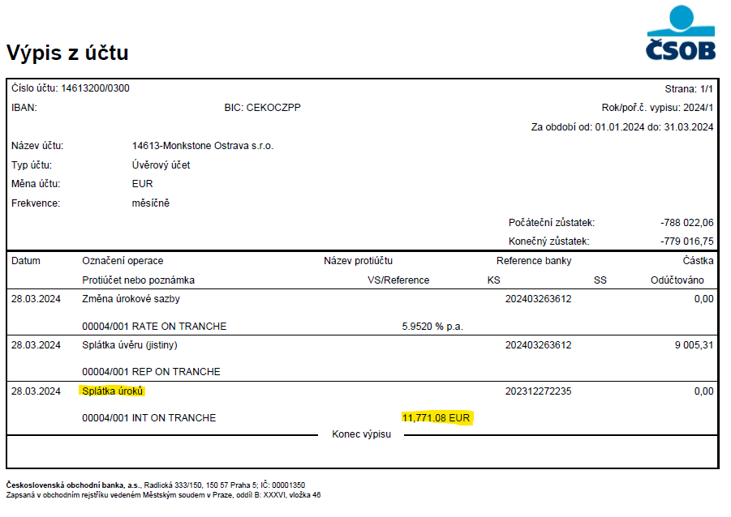
Datum | CM množství | CM kurz | CM částka | Číslo | Text | MD | DAL | Částka | Firma | IČ
2024-03-28 | 1 | 25.31 | 11,771.08 | ČSEU0050001 | Linka D úroky | 562102 | 221002 | 297,867.18 Kč | Československá obchodní banka, a. s. | 0001350
2024-06-28 | 1 | 25.03 | 11,849.36 | ČSEU0110001 | Linka D - úroky | 562102 | 221002 | 296,589.48 Kč | Československá obchodní banka, a. s. | 0001350
2024-09-30 | 1 | 25.18 | 11,605.10 | ČSEU0170001 | Linka D úroky | 562102 | 221002 | 292,216.41 Kč | Československá obchodní banka, a. s. | 0001350
2024-12-31 | 1 | 25.19 | 10,492.16 | ČSEU0220001 | Linka D - splátka jistiny a úvěru | 562102 | 221002 | 264,245.05 Kč | Československá obchodní banka, a. s. | 0001350
 |  |  | 45,717.70 |  |  |  |  | 1,150,918.12 Kč

562201
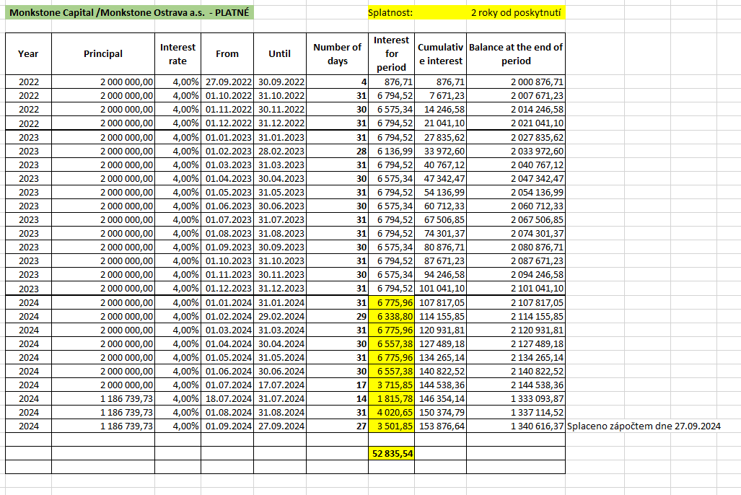
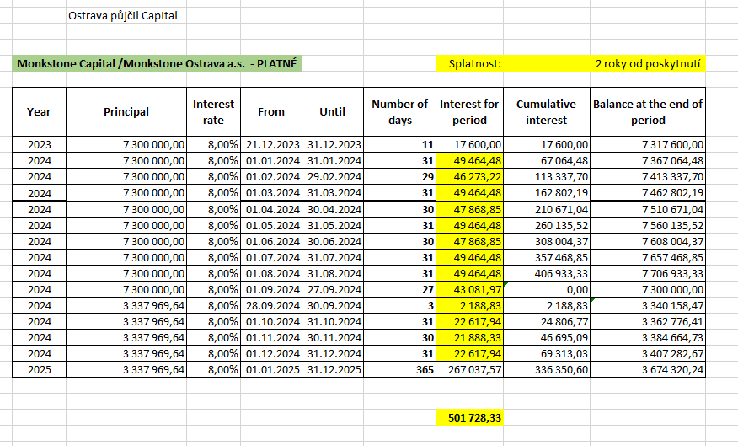
Datum | Číslo | Text | MD | DAL | Částka | Pársym | Firma | IČ | Středisko
2024-01-31 | 24IN00002 | Úroky z půjčky Capital 01.01.2024-31.01.2024 | 562201 | 365201 | 49,464.48 Kč | 2100028 | Monkstone Capital a.s. | 04703171 | úrok 8%
2024-02-29 | 24IN00008 | Úroky z půjčky Capital 01.02.2024-29.02.2024 | 562201 | 365201 | 46,273.22 Kč | 2100028 | Monkstone Capital a.s. | 04703171 | úrok 8%
2024-03-31 | 24IN00013 | Úroky z půjčky Capital 01.03.2024-31.03.2024 | 562201 | 365201 | 49,464.48 Kč | 2100028 | Monkstone Capital a.s. | 04703171 | úrok 8%
2024-04-30 | 24IN00015 | Úroky z půjčky Capital 01.04.2024-30.4.2024 | 562201 | 365201 | 47,868.85 Kč | 2100028 | Monkstone Capital a.s. | 04703171 | úrok 8%
2024-05-31 | 24IN00022 | Úroky z půjčky Capital01.05.2024-31.05.2024 | 562201 | 365201 | 49,464.48 Kč | 2100028 | Monkstone Capital a.s. | 04703171 | úrok 8%
2024-06-30 | 24IN00023 | Úroky z půjčky Capital01.06.2024-30.06.2024 | 562201 | 365201 | 47,868.85 Kč | 2100028 | Monkstone Capital a.s. | 04703171 | úrok 8%
2024-07-31 | 24PUZ00004 | Úroky z půjčky od Capitalu 01.07.2024 - 31.07.2024 (8 %) | 562201 | 365201 | 49,464.48 Kč | 24 | Monkstone Capital a.s. | 04703171 | úrok 8%
2024-08-31 | 24PUZ00010 | Úroky z půjčky od Capitalu 01.08.2024 - 31.08.2024 (8 %) | 562201 | 365201 | 49,464.48 Kč | 24 | Monkstone Capital a.s. | 04703171 | úrok 8%
2024-09-27 | 24PUZ00009 | Úroky z půjčky od Capitalu 01.09.2024 - 27.09.2024 (8 %) | 562201 | 365201 | 43,081.98 Kč | 2400012 | Monkstone Capital a.s. | 04703171 | úrok 8%
2024-09-30 | 24PUZ00010 | Úroky z půjčky od Capitalu 28.09.2024 - 30.09.2024 (8 %) | 562201 | 365201 | 2,188.83 Kč | 2400010 | Monkstone Capital a.s. | 04703171 | úrok 8%
2024-10-31 | 24IPU00013 | Úroky z půjčky od Capitalu 01.10.2024 - 31.10.2024 (8 %) | 562201 | 365201 | 22,617.94 Kč | 2400013 | Monkstone Capital a.s. | 04703171 | úrok 8%
2024-11-30 | 24IPU00015 | Úroky z půjčky od Capitalu 01.11.2024 - 30.11.2024 (8 %) | 562201 | 365201 | 21,888.33 Kč | 2400015 | Monkstone Capital a.s. | 04703171 | úrok 8%
2024-12-31 | 24IN00036 | Vyrovnání úroků z půjčky od Capitalu | 562201 | 365201 | -0.01 Kč | 2400036 | Monkstone Capital a.s. | 04703171
2024-12-31 | 24IPU00016 | Úroky z půjčky od Capitalu 01.12.2024 - 31.12.2024 (8 %) | 562201 | 365201 | 22,617.94 Kč | 2400016 | Monkstone Capital a.s. | 04703171 | úrok 8%
 |  |  |  |  | 501,728.33

Datum | Číslo | Text | MD | DAL | Částka | Pársym | Firma | IČ | Středisko
2024-01-31 | 24IN00005 | Úroky z půjčky Capital 01.01.2024 - 31.01.2024 | 562201 | 365201 | 6,794.52 Kč | 2100008 | Monkstone Capital a.s. | 04703171 | úrok 4%
2024-02-29 | 24IN00009 | Úroky z půjčky Capital 01.02.2024-29.02.2024 | 562201 | 365201 | 6,338.80 Kč | 2100008 | Monkstone Capital a.s. | 04703171 | úrok 4%
2024-03-31 | 24IN00010 | Úroky z půjčky Capital 01.03.2024- 31.03.2024 | 562201 | 365201 | 6,775.96 Kč | 2100008 | Monkstone Capital a.s. | 04703171 | úrok 4%
2024-04-30 | 24IN00016 | Úroky z půjčky Capital 01.04.2024- 30.04.2024 | 562201 | 365201 | 6,557.38 Kč | 2100008 | Monkstone Capital a.s. | 04703171 | úrok 4%
2024-05-31 | 24IN00019 | Úroky z půjčky Capital 01.05.2024-31.05.2024 | 562201 | 365201 | 6,775.96 Kč | 2100008 | Monkstone Capital a.s. | 04703171 | úrok 4%
2024-06-30 | 24IN00026 | Úroky z půjčky Capital01.06.2024-30.06.2024 | 562201 | 365201 | 6,538.82 Kč | 2100028 | Monkstone Capital a.s. | 04703171 | úrok 4%
2024-07-17 | 24PUZ00001 | Úroky z půjčky od Capitalu 01.07.2024 - 17.07.2024 (4 %) | 562201 | 365201 | 3,715.64 Kč | 24 | Monkstone Capital a.s. | 04703171 | úrok 4%
2024-07-31 | 24PUZ00005 | Úroky z půjčky od Capitalu 18.07.2024 - 31.07.2024 (4 %) | 562201 | 365201 | 1,815.78 Kč | 24 | Monkstone Capital a.s. | 04703171 | úrok 4%
2024-08-31 | 24PUZ00009 | Úroky z půjčky od Capitalu 01.08.2024 - 31.08.2024 (4 %) | 562201 | 365201 | 4,020.65 Kč | 24 | Monkstone Capital a.s. | 04703171 | úrok 4%
2024-09-27 | 24PUZ00008 | Úroky z půjčky od Capitalu 01.09. - 27.09.2024 (4 %) | 562201 | 365201 | 3,502.03 Kč | 24000011 | Monkstone Capital a.s. | 04703171 | úrok 4%
 |  |  |  |  | 52,835.54 Kč

 |  |  | Konečný stav k 31.12.2024 |  | 554,563.87

